상품제안서
한글한글나라한글세상경량손거울세트(한국전통기념품) | 상품코드: F30472

 |  |  |  |  |  |  | 02-412-0044 | www.easy1.co.kr
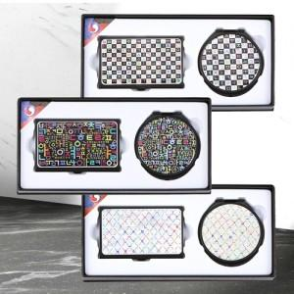

【상세/제작정보】 | ㆍ인쇄비용: 레이저인쇄 세트당(명함케이스+손거울) 500원(단, 50세트 미만 통합 2.5만원) ㆍ선물포장-개당 400원별도

【인쇄/포장옵션】 | 레이저 / 포장지포장

【공급단가】 | 수량 | 100~ | 300~ | 500~ | 1,000~ | 3,000~
*VAT별도 | 단가 | 16,750원 | 16,480원 | 16,080원 | 15,670원 | 15,410원

【상품 URL】 | http://www.easy1.co.kr/src/goods_detail.php?gdno=30472

